상품제안서
로얄그래프톤 베이지 보온보냉 죽통 1000ML | 상품코드: S26318

 |  |  |  |  |  |  | 02-713-8555 | www.synergygift.co.kr
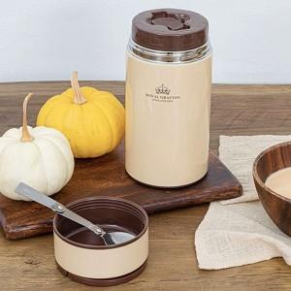

【상세/제작정보】

【인쇄/포장옵션】 | 실크, 레이저 / 종이상자

【공급단가】 | 수량 | 50~ | 100~ | 500~ | 1,000~ | 2,000~
*VAT별도 | 단가 | 16,600원 | 15,990원 | 15,370원 | 14,760원 | 14,390원

【상품 URL】 | https://synergygift.co.kr:443/src/goods_detail.php?gdno=26318

